滋賀県
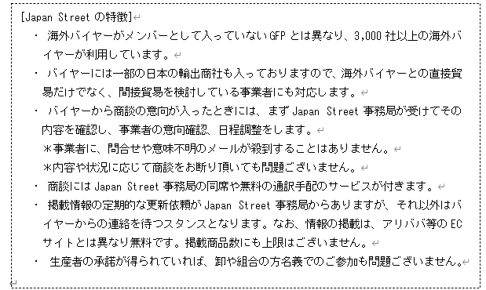
Japan Street オンライン説明会
参加希望調査票 【提出〆12/20(木)まで】
№ | 参加者 |  |  |  | 参加可能日 （時間：14:00-15:30） |  | 会議アドレス送付先 メールアドレス | 特記事項
 | 区分 | 所属名 | 部署等 | 出席者氏名
例 | 都道府県 | 滋賀県農政水産部 | みらいの農業振興課 | 西村 仁 | 2023-01-12 | ○ | gc01@pref.shiga.lg.jp | ・HACCPハード事業担当 ・農畜水産物の輸出担当
 |  |  |  |  | 18日 | ○
 |  |  |  |  | 19日 | ○ |  |  |  | ○
 |  |  |  |  | 26日 | × |  |  | 市町村 | ×
1 |  |  |  |  | 2023-01-12 |  |  |  | 生産・加工事業者
 |  |  |  |  | 18日 |  |  |  | 商社
 |  |  |  |  | 19日 |  |  |  | 金融機関
 |  |  |  |  | 26日 |  |  |  | その他
2 |  |  |  |  | 2023-01-12
 |  |  |  |  | 18日
 |  |  |  |  | 19日
 |  |  |  |  | 26日
＜Japan Streetの説明会＞
日時：令和６年１月 14:00 ～ 15:30
講師：JETRO デジタルマーケティング部 プラットフォームビジネス課 課長代理 二宮様、佐川様
参加者：事業者、都道府県、農政局等（Teamsによるオンライン実施）
その他：参加者登録者には、会議後、録画したものを共有する。
次第
１．はじめに ～ HACCPハード事業の輸出目標の達成に向けて ～
２．Japan Streetについて
(1) Japan Streetの特徴、過去の商談依頼の傾向
(2) 海外バイヤーへの商品の魅せ方の”コツ”
３．Japan Street参加申込・商品登録の流れ（講師による実演）
４．質疑応答
3 |  |  |  |  | 2023-01-12
 |  |  |  |  | 18日
 |  |  |  |  | 19日
 |  |  |  |  | 26日
4 |  |  |  |  | 2023-01-12
 |  |  |  |  | 18日
 |  |  |  |  | 19日
 |  |  |  |  | 26日
5 |  |  |  |  | 2023-01-12
 |  |  |  |  | 18日
 |  |  |  |  | 19日
 |  |  |  |  | 26日
6 |  |  |  |  | 2023-01-12
 |  |  |  |  | 18日
 |  |  |  |  | 19日
 |  |  |  |  | 26日
7 |  |  |  |  | 2023-01-12
 |  |  |  |  | 18日
 |  |  |  |  | 19日
 |  |  |  |  | 26日

